Sheet1
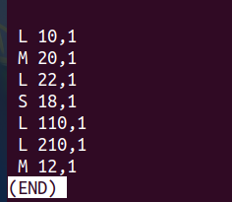
s=4,S=2^4=16 E=1 b=4,B=2^4=16 | “L” a data load, “S” a data store, and “M” a data modify
高速缓存有： 4个组 每组1行 每行缓存2^4=16个字节
 |  | 组ID | 有效位 | 标记位 | 块[0]... | 块[15]
 |  | 0 | 0
 |  | 1 | 0
 |  | 2 | 0
 |  | 3 | 0
 |  | ...
 |  | 16 | 0

L 10，1 从物理地址10处加载1个字节数据 | 首先我们通过b=4可以知道： 每一个块有16个字节 m=64,s=4,b=4,t(标记位)=64-4-4=56 10的二进制编码：0000....00001010 标记为0x0,组索引为0x0，块偏移为0x6 miss
M 20,1 | 20:0000....00010100 0x0,0x1,0x4 将M看成data load+data store 所以先是miss,后hit
L 22，1 | 22:0000....00010110 0x0,0x1,0x6 再加上只要一个字节，所以命中
S 18,1 | 18:0000...00010010 0x0,0x1,0x2 再加上只要一个字节，所以命中
L 110,1 | 110:0000....01101110 0x0,0x6,0xE 没命中

